ERD
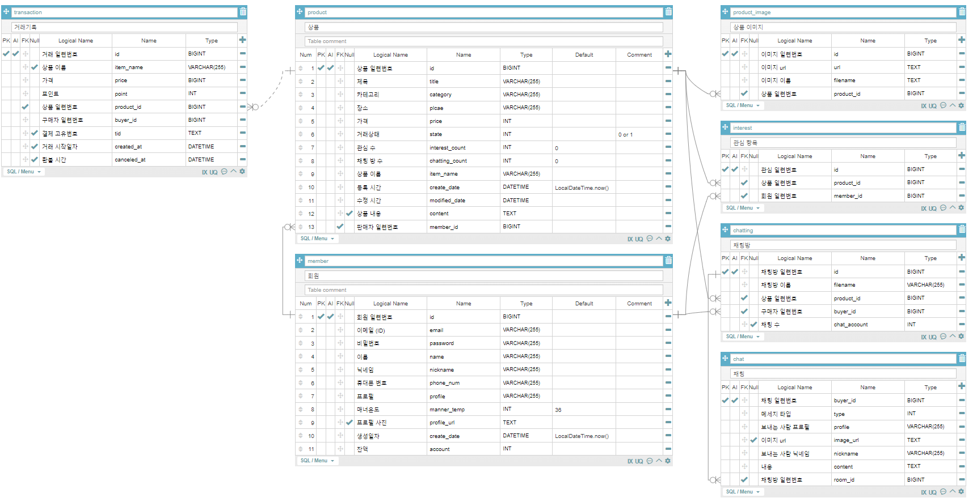

1
회원가입 | API 인덱스

Method | POST | /member

Header
 | Name | Type | Mandatory | Example | Default | Description

Body
 | Name | Type | Mandatory | Example | Default | Description | code | description | errorMessage
 | email | String |  | hyuntae9912@naver.com |  | 이메일(ID) | ERROR_CODE_NOT_NULL | 필수값이 누락되었습니다. | 이메일은 필수 입력 값입니다.
 | password | String |  | aqg123~ |  | 비밀번호 | ERROR_CODE_NOT_NULL | 필수값이 누락되었습니다. | 비밀번호는 필수 입력 값입니다.
 | name | String |  | 조현태 |  | 이름 | ERROR_CODE_NOT_NULL | 필수값이 누락되었습니다. | 이름은 필수 입력 값입니다.
 | nickname | String |  | jojo |  | 닉네임 | ERROR_CODE_NOT_NULL | 필수값이 누락되었습니다. | 닉네임은 필수 입력 값입니다.
 | phone_num | String |  | 1012341234 |  | 핸드폰 번호 | ERROR_CODE_NOT_NULL | 필수값이 누락되었습니다. | 번호는 필수 입력 값입니다.
 | profile | String |  | 안녕하세요. 잘부탁드립니다. |  | 프로필 | ERROR_CODE_NOT_NULL | 필수값이 누락되었습니다. | 프로필 내용은 필수 입력 값입니다.
 | profile_url | String |  | sdgae14q2352.img |  | 프로필 url
 |  |  |  |  |  |  | ERROR_CODE_MIN_VALUE | 최소값보다 커야 합니다. | 온도는 0도가 최솟값입니다.
Query String | Name | Type | Mandatory | Example | Default | Description
 |  |  |  |  |  |  | ERROR_CODE_EMAIL | 이메일 형식이 아닙니다. | 이메일 형식이 올바르지 않습니다.

Response Parameters |  |  |  |  |  |  | ERROR_CODE_PATTERN | 값 형식이 다릅니다. | 비밀번호는 8~16자 영문 대 소문자, 숫자, 특수문자를 사용하세요.
 | Name | Type | Mandatory | Example | Default | Description | ERROR_CODE_PATTERN | 값 형식이 다릅니다. | 이름은 특수문자를 제외한 1~10자리여야 합니다.
 | id | LONG |  | 1 |  | 회원 일련번호 | ERROR_CODE_PATTERN | 값 형식이 다릅니다. | 닉네임은 특수문자를 제외한 2~10자리여야 합니다.
 |  |  |  |  |  |  | ERROR_CODE_PATTERN | 값 형식이 다릅니다. | 번호(숫자)만 입력해주세요.
 |  |  |  |  |  |  | ERROR_CODE_PATTERN | 값 형식이 다릅니다. | 프로필 내용은 10~100자 사이로 입력해주세요.
 | code | String |  |  |  | 오류 코드
 | description | String |  |  |  | 오류 설명
 | errorMessage | String |  |  |  | 오류 메세지

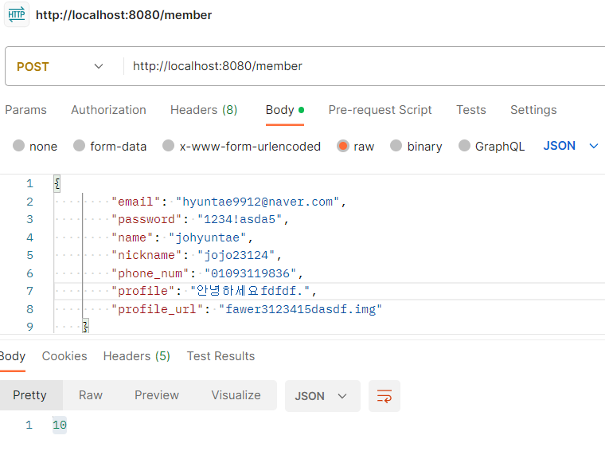

Response Sample
{
"email": "hyuntae9912@naver.com",
"password": "1234!asda5",
"name": "johyuntae",
"nickname": "jojo23124",
"phone_num": "01093119836",
"profile": "안녕하세요fdfdf.",
"profile_url": "fawer3123415dasdf.img"
}

2
특정 회원 정보 조회 | API 인덱스
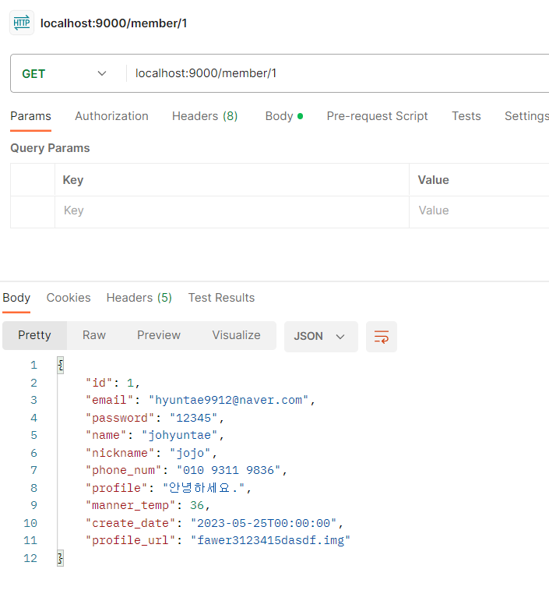
Method | GET | /member/{id}

Header
 | Name | Type | Mandatory | Example | Default | Description

Body
 | Name | Type | Mandatory | Example | Default | Description

Query String | Name | Type | Mandatory | Example | Default | Description
 | id | LONG |  | 1 |  | 회원 일련번호

Response Parameters
 | Name | Type | Mandatory | Example | Default | Description
 | id | LONG |  | 1 |  | 회원 일련번호
 | email | String |  | hyuntae9912@naver.com |  | 이메일(ID)
 | password | String |  | aqg123~ |  | 비밀번호
 | name | String |  | 조현태 |  | 이름
 | nickname | String |  | jojo |  | 닉네임
 | phone_num | String |  | 1012341234 |  | 핸드폰 번호
 | manner_temp | int |  | 36 |  | 매너온도
 | create_date | DATETIME |  | 2023-05-25T00:00:00 |  | 생성일자
 | profile | String |  | 안녕하세요. 잘부탁드립니다. |  | 프로필
 | profile_url | String |  | sdgae14q2352.img |  | 프로필 url

3
특정 회원 정보 수정 | API 인덱스

Method | PATCH | /member/{id}

Header
 | Name | Type | Mandatory | Example | Default | Description

Body
 | Name | Type | Mandatory | Example | Default | Description | code | description | errorMessage
 | email | String |  | asd123@bad.com |  | 이메일(ID) | ERROR_CODE_NOT_NULL | 필수값이 누락되었습니다. | 이메일은 필수 입력 값입니다.
 | password | String |  | 1234asda5!! |  | 비밀번호 | ERROR_CODE_NOT_NULL | 필수값이 누락되었습니다. | 비밀번호는 필수 입력 값입니다.
 | name | String |  | johyuntae |  | 이름 | ERROR_CODE_NOT_NULL | 필수값이 누락되었습니다. | 이름은 필수 입력 값입니다.
 | nickname | String |  | jojo234 |  | 닉네임 | ERROR_CODE_NOT_NULL | 필수값이 누락되었습니다. | 닉네임은 필수 입력 값입니다.
 | phone_num | String |  | 109331235 |  | 핸드폰 번호 | ERROR_CODE_NOT_NULL | 필수값이 누락되었습니다. | 번호는 필수 입력 값입니다.
 | profile | String |  | 안녕하세요. 잘부탁드립니다. |  | 프로필 | ERROR_CODE_NOT_NULL | 필수값이 누락되었습니다. | 프로필 내용은 필수 입력 값입니다.
 | manner_temp | int |  | 36 |  | 매너온도
 | profile_url | String |  | sdgae14q2352.img |  | 프로필 url | ERROR_CODE_MIN_VALUE | 최소값보다 커야 합니다. | 온도는 0도가 최솟값입니다.

Query String | Name | Type | Mandatory | Example | Default | Description | ERROR_CODE_EMAIL | 이메일 형식이 아닙니다. | 이메일 형식이 올바르지 않습니다.
 | id | LONG |  | 1 |  | 회원 일련번호
 |  |  |  |  |  |  | ERROR_CODE_PATTERN | 값 형식이 다릅니다. | 비밀번호는 8~16자 영문 대 소문자, 숫자, 특수문자를 사용하세요.
Response Parameters |  |  |  |  |  |  | ERROR_CODE_PATTERN | 값 형식이 다릅니다. | 이름은 특수문자를 제외한 1~10자리여야 합니다.
 | Name | Type | Mandatory | Example | Default | Description | ERROR_CODE_PATTERN | 값 형식이 다릅니다. | 닉네임은 특수문자를 제외한 2~10자리여야 합니다.
 | id | LONG |  | 1 |  | 회원 일련번호 | ERROR_CODE_PATTERN | 값 형식이 다릅니다. | 번호(숫자)만 입력해주세요.
 |  |  |  |  |  |  | ERROR_CODE_PATTERN | 값 형식이 다릅니다. | 프로필 내용은 10~100자 사이로 입력해주세요.

 | code | String |  |  |  | 오류 코드
 | description | String |  |  |  | 오류 설명
 | errorMessage | String |  |  |  | 오류 메세지

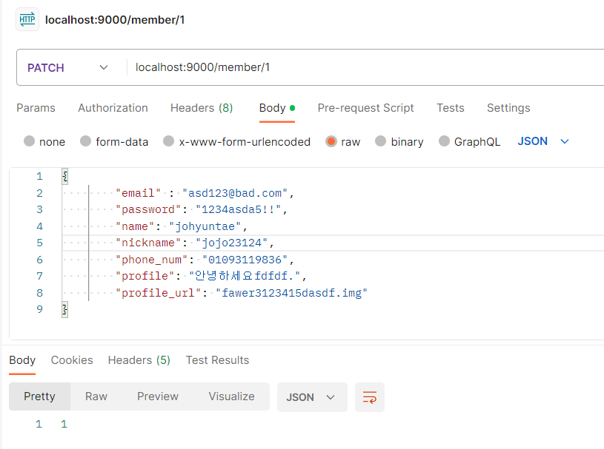
Response Sample
{
"email" : "asd123@bad.com",
"password": "1234asda5!!",
"name": "johyuntae",
"nickname": "jojo23124",
"phone_num": "01093119836",
"profile": "안녕하세요fdfdf.",
"profile_url": "fawer3123415dasdf.img"
}

4
특정 회원 정보 삭제 | API 인덱스
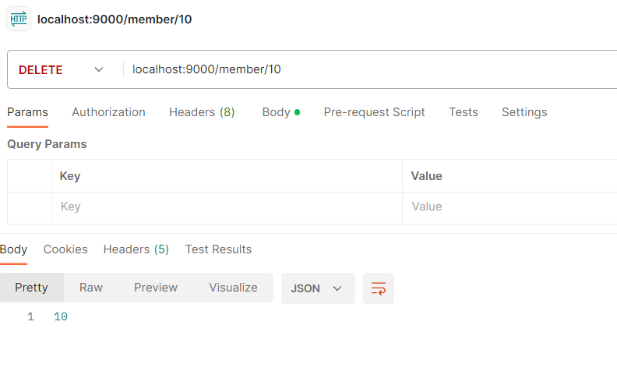
Method | DELETE | /member/{id}

Header
 | Name | Type | Mandatory | Example | Default | Description

Body
 | Name | Type | Mandatory | Example | Default | Description

Query String | Name | Type | Mandatory | Example | Default | Description
 | id | LONG |  | 1 |  | 회원 일련번호

Response Parameters
 | Name | Type | Mandatory | Example | Default | Description
 | id | LONG |  | 1 |  | 회원 일련번호

5
회원 정보 리스트 조회 | API 인덱스

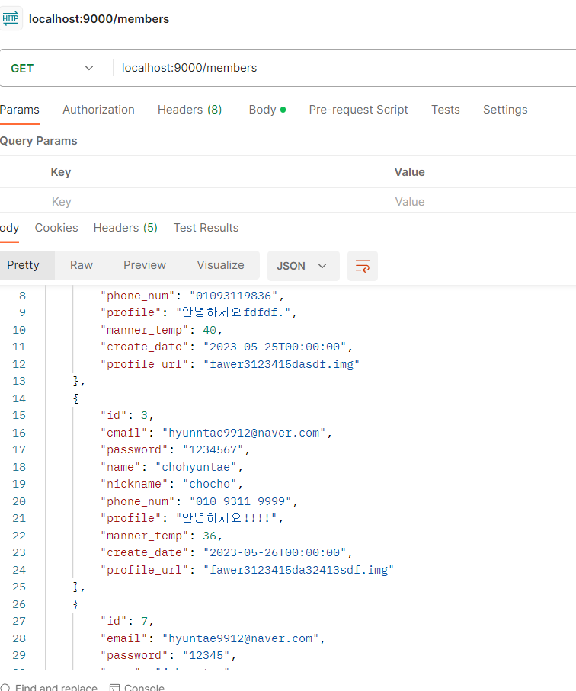
Method | GET | /members

Header
 | Name | Type | Mandatory | Example | Default | Description

Body
 | Name | Type | Mandatory | Example | Default | Description

Query String | Name | Type | Mandatory | Example | Default | Description

Response Parameters
 | Name | Type | Mandatory | Example | Default | Description
 | List<Member> | List |  | {회원1, 회원2, ...} |  | 회원정보 리스트

 | id | LONG |  | 1 |  | 회원 일련번호
 | email | String |  | hyuntae9912@naver.com |  | 이메일(ID)
 | password | String |  | aqg123~ |  | 비밀번호
 | name | String |  | 조현태 |  | 이름
 | nickname | String |  | jojo |  | 닉네임
 | phone_num | String |  | 1012341234 |  | 핸드폰 번호
 | manner_temp | int |  | 36 |  | 매너온도
 | create_date | DATETIME |  | 2023-05-25T00:00:00 |  | 생성일자
 | profile | String |  | 안녕하세요. 잘부탁드립니다. |  | 프로필
 | profile_url | String |  | sdgae14q2352.img |  | 프로필 url

6
게시글 등록 | POST | /product

Header
 | Name | Type | Mandatory | Example | Default | Description

Body
 | Name | Type | Mandatory | Example | Default | Description | code | description | errorMessage
 | title | String |  | 책 팝니다 |  | 제목 | ERROR_CODE_NOT_NULL | 필수값이 누락되었습니다. | 제목은 필수 입력 값입니다.
 | category | String |  | 책 |  | 카테고리 | ERROR_CODE_NOT_NULL | 필수값이 누락되었습니다. | 카테고리은 필수 입력 값입니다.
 | place | String |  | 강남 |  | 장소 | ERROR_CODE_NOT_NULL | 필수값이 누락되었습니다. | 장소은 필수 입력 값입니다.
 | price | int |  | 15000 |  | 가격 | ERROR_CODE_NOT_NULL | 필수값이 누락되었습니다. | 가격은 필수 입력 값입니다.
 | state | String |  | 판매중 |  | 상태 | ERROR_CODE_NOT_NULL | 필수값이 누락되었습니다. | 상태는 필수 입력 값입니다.
 | interest_count | int |  | 0 |  | 관심 수 | ERROR_CODE_NOT_NULL | 필수값이 누락되었습니다. | 내용은 필수 입력 값입니다.
 | chatting_count | int |  | 0 |  | 채팅방 수 | ERROR_CODE_NOT_NULL | 필수값이 누락되었습니다. | 판매자 일련번호는 필수 입력 값입니다.
 | content | String |  | 책 팝니다. 미개봉 상품입니다. |  | 내용
 | member_id | long |  | 1 |  | 판매자 일련번호 | ERROR_CODE_MIN_VALUE | 최소값보다 커야 합니다. | 가격은 500 이상으로 입력해주세요.
Query String | Name | Type | Mandatory | Example | Default | Description | ERROR_CODE_MIN_VALUE | 최소값보다 커야 합니다. | 판매자 일련번호는 양수만 입력해주세요.

 |  |  |  |  |  |  | ERROR_CODE_PATTERN | 값 형식이 다릅니다. | 제목은 5글자 이상 30글자 이내로 입력해주세요.
Response Parameters |  |  |  |  |  |  | ERROR_CODE_PATTERN | 값 형식이 다릅니다. | 내용은 10글자 이상 100글자 이내로 입력해주세요.
 | Name | Type | Mandatory | Example | Default | Description
 | id | LONG |  | 1 |  | 상품 일련번호

 | code | String |  |  |  | 오류 코드
 | description | String |  |  |  | 오류 설명
 | errorMessage | String |  |  |  | 오류 메세지

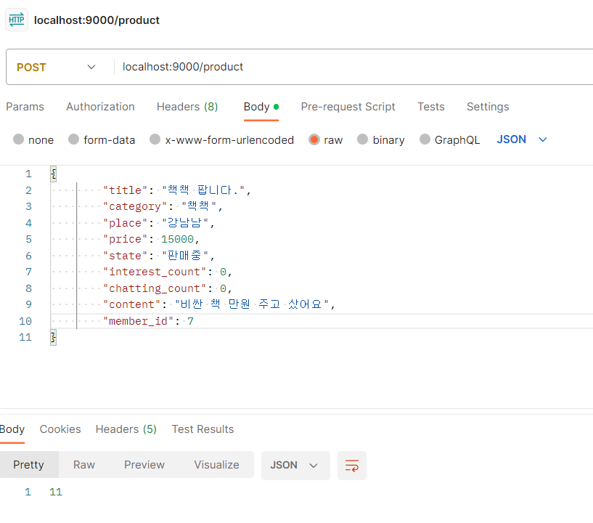

Response Sample
{
"title": "책책 팝니다.",
"category": "책책",
"place": "강남남",
"price": 15000,
"state": "판매중",
"interest_count": 0,
"chatting_count": 0,
"content": "비싼 책 만원 주고 샀어요",
"member_id": 7
}

7
특정 게시글 수정 | PATCH | /product/{id}

Header
 | Name | Type | Mandatory | Example | Default | Description

Body
 | Name | Type | Mandatory | Example | Default | Description | code | description | errorMessage
 | title | String |  | 책 팝니다 |  | 제목 | ERROR_CODE_NOT_NULL | 필수값이 누락되었습니다. | 제목은 필수 입력 값입니다.
 | category | String |  | 책 |  | 카테고리 | ERROR_CODE_NOT_NULL | 필수값이 누락되었습니다. | 카테고리은 필수 입력 값입니다.
 | place | String |  | 강남 |  | 장소 | ERROR_CODE_NOT_NULL | 필수값이 누락되었습니다. | 장소은 필수 입력 값입니다.
 | price | int |  | 20000 |  | 가격 | ERROR_CODE_NOT_NULL | 필수값이 누락되었습니다. | 가격은 필수 입력 값입니다.
 | state | String |  | 판매중 |  | 상태 | ERROR_CODE_NOT_NULL | 필수값이 누락되었습니다. | 상태는 필수 입력 값입니다.
 | interest_count | int |  | 3 |  | 관심 수 | ERROR_CODE_NOT_NULL | 필수값이 누락되었습니다. | 내용은 필수 입력 값입니다.
 | chatting_count | int |  | 2 |  | 채팅방 수 | ERROR_CODE_NOT_NULL | 필수값이 누락되었습니다. | 판매자 일련번호는 필수 입력 값입니다.
 | content | String |  | 책 팝니다. 미개봉 상품입니다. |  | 내용
 |  |  |  |  |  |  | ERROR_CODE_MIN_VALUE | 최소값보다 커야 합니다. | 가격은 500 이상으로 입력해주세요.
Query String | Name | Type | Mandatory | Example | Default | Description | ERROR_CODE_MIN_VALUE | 최소값보다 커야 합니다. | 판매자 일련번호는 양수만 입력해주세요.
 | id | LONG |  | 1 |  | 상품 일련번호
 |  |  |  |  |  |  | ERROR_CODE_PATTERN | 값 형식이 다릅니다. | 제목은 5글자 이상 30글자 이내로 입력해주세요.
Response Parameters |  |  |  |  |  |  | ERROR_CODE_PATTERN | 값 형식이 다릅니다. | 내용은 10글자 이상 100글자 이내로 입력해주세요.
 | Name | Type | Mandatory | Example | Default | Description
 | id | LONG |  | 1 |  | 상품 일련번호

 | code | String |  |  |  | 오류 코드
 | description | String |  |  |  | 오류 설명
 | errorMessage | String |  |  |  | 오류 메세지

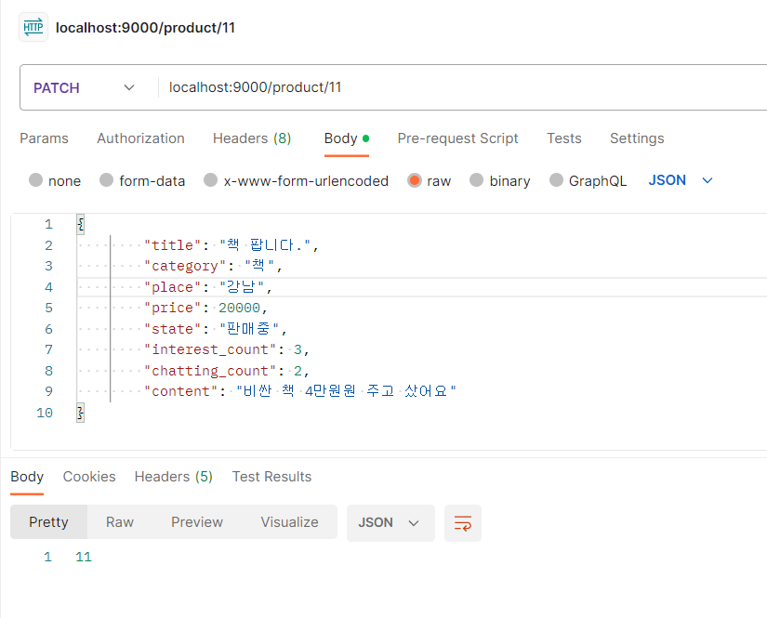

Response Sample
{
"title": "책 팝니다.",
"category": "책",
"place": "강남",
"price": 20000,
"state": "판매중",
"interest_count": 3,
"chatting_count": 2,
"content": "비싼 책 4만원원 주고 샀어요"
}

8
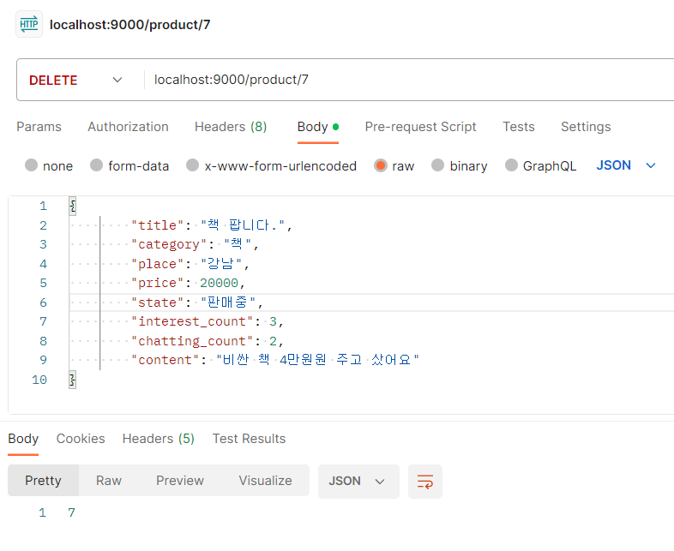
특정 게시글 삭제 | API 인덱스

Method | DELETE | /product/{id}

Header
 | Name | Type | Mandatory | Example | Default | Description

Body
 | Name | Type | Mandatory | Example | Default | Description

Query String | Name | Type | Mandatory | Example | Default | Description
 | id | LONG |  | 1 |  | 상품 일련번호

Response Parameters
 | Name | Type | Mandatory | Example | Default | Description
 | id | LONG |  | 1 |  | 상품 일련번호

9
특정 게시글 조회 | API 인덱스
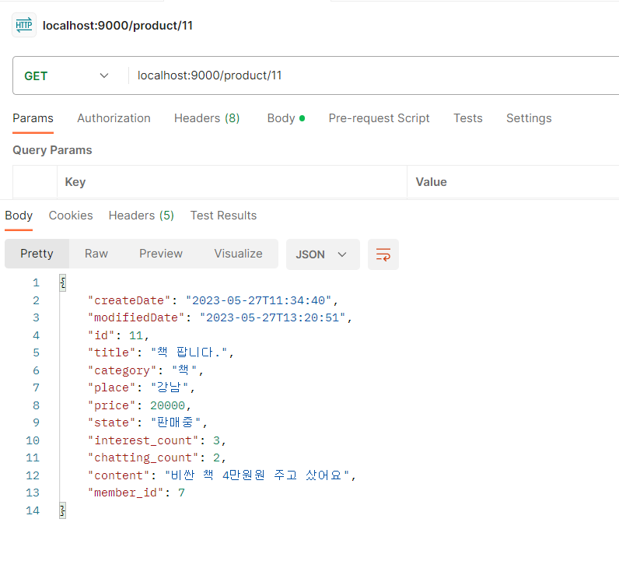
Method | GET | /product/{id}

Header
 | Name | Type | Mandatory | Example | Default | Description

Body
 | Name | Type | Mandatory | Example | Default | Description

Query String | Name | Type | Mandatory | Example | Default | Description
 | id | LONG |  | 1 |  | 상품 일련번호

Response Parameters
 | Name | Type | Mandatory | Example | Default | Description
 | create_date | DATETIME |  | 2023-05-25T00:00:00 |  | 생성일자
 | modified_date | DATETIME |  | 2023-05-27T00:00:00 |  | 수정일자
 | id | LONG |  | 1 |  | 상품 일련번호
 | title | String |  | 책 팝니다 |  | 제목
 | category | String |  | 책 |  | 카테고리
 | place | String |  | 강남 |  | 장소
 | price | int |  | 15000 |  | 가격
 | state | String |  | 판매중 |  | 상태
 | interest_count | int |  | 0 |  | 관심 수
 | chatting_count | int |  | 0 |  | 채팅방 수
 | content | String |  | 책 팝니다. 미개봉 상품입니다. |  | 내용
 | member_id | long |  | 1 |  | 판매자 일련번호

10
해당 유저의 모든 게시글 조회 | API 인덱스
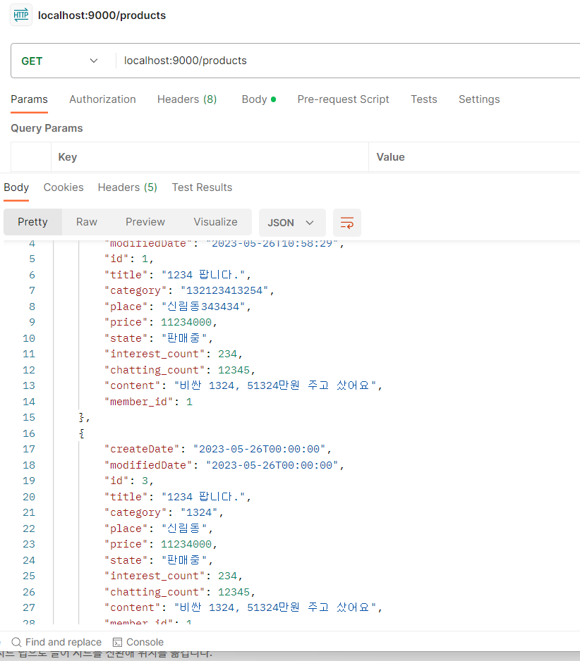
Method | GET | /products

Header
 | Name | Type | Mandatory | Example | Default | Description

Body
 | Name | Type | Mandatory | Example | Default | Description

Query String | Name | Type | Mandatory | Example | Default | Description

Response Parameters
 | Name | Type | Mandatory | Example | Default | Description
 | List<Product> | List |  | {상품1, 상품2, ...} |  | 게시글(상품) 리스트

 | create_date | DATETIME |  | 2023-05-25T00:00:00 |  | 생성일자
 | modified_date | DATETIME |  | 2023-05-27T00:00:00 |  | 수정일자
 | id | LONG |  | 1 |  | 상품 일련번호
 | title | String |  | 책 팝니다 |  | 제목
 | category | String |  | 책 |  | 카테고리
 | place | String |  | 강남 |  | 장소
 | price | int |  | 15000 |  | 가격
 | state | String |  | 판매중 |  | 상태
 | interest_count | int |  | 0 |  | 관심 수
 | chatting_count | int |  | 0 |  | 채팅방 수
 | content | String |  | 책 팝니다. 미개봉 상품입니다. |  | 내용
 | member_id | long |  | 1 |  | 판매자 일련번호

11
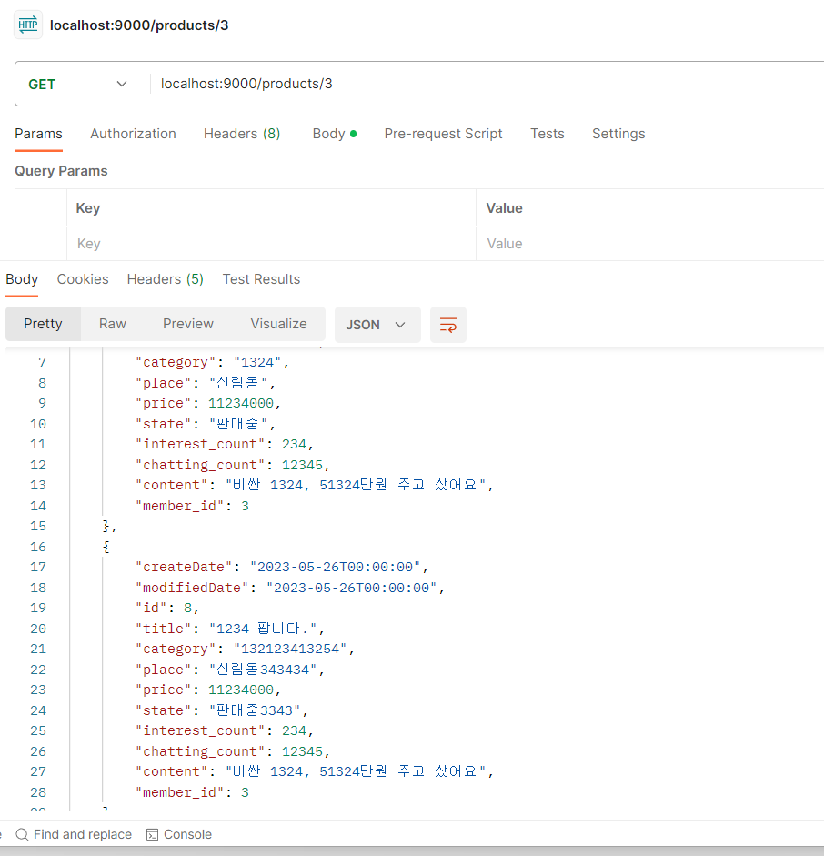
모든 게시글 조회 | API 인덱스

Method | GET | /products/{member-id}

Header
 | Name | Type | Mandatory | Example | Default | Description

Body
 | Name | Type | Mandatory | Example | Default | Description

Query String | Name | Type | Mandatory | Example | Default | Description
 | merber_id | Long |  | 1 |  | 회원 일련번호

Response Parameters
 | Name | Type | Mandatory | Example | Default | Description
 | List<Product> | List |  | {상품1, 상품2, ...} |  | 게시글(상품) 리스트

 | create_date | DATETIME |  | 2023-05-25T00:00:00 |  | 생성일자
 | modified_date | DATETIME |  | 2023-05-27T00:00:00 |  | 수정일자
 | id | LONG |  | 1 |  | 상품 일련번호
 | title | String |  | 책 팝니다 |  | 제목
 | category | String |  | 책 |  | 카테고리
 | place | String |  | 강남 |  | 장소
 | price | int |  | 15000 |  | 가격
 | state | String |  | 판매중 |  | 상태
 | interest_count | int |  | 0 |  | 관심 수
 | chatting_count | int |  | 0 |  | 채팅방 수
 | content | String |  | 책 팝니다. 미개봉 상품입니다. |  | 내용
 | member_id | long |  | 1 |  | 판매자 일련번호

12
상품 이미지 등록 | API 인덱스

Method | POST | /productImage

Header
 | Name | Type | Mandatory | Example | Default | Description

Body
 | Name | Type | Mandatory | Example | Default | Description | code | description | errorMessage
 | url | String |  | https://img1.daumcdn.net?asdgaewfasd.png |  | 이미지 url | ERROR_CODE_NOT_NULL | 필수값이 누락되었습니다. | 파일 이름은 필수 입력 값입니다.
 | filename | String |  | 안경 사진 |  | 파일 이름 | ERROR_CODE_NOT_NULL | 필수값이 누락되었습니다. | URL는 필수 입력 값입니다.
 | product_id | long |  | 1 |  | 상품 일련번호 | ERROR_CODE_NOT_NULL | 필수값이 누락되었습니다. | 판매자 일련번호는 필수 입력 값입니다.

 |  |  |  |  |  |  | ERROR_CODE_MIN_VALUE | 최소값보다 커야 합니다. | 상품 일련번호는 양수만 입력해주세요.

Query String | Name | Type | Mandatory | Example | Default | Description | ERROR_CODE_PATTERN | 값 형식이 다릅니다. | 파일 이름에는 특수문자가 들어갈 수 없습니다.

Response Parameters
 | Name | Type | Mandatory | Example | Default | Description
 | id | LONG |  | 1 |  | 상품 이미지 일련번호

 | code | String |  |  |  | 오류 코드
 | description | String |  |  |  | 오류 설명
 | errorMessage | String |  |  |  | 오류 메세지

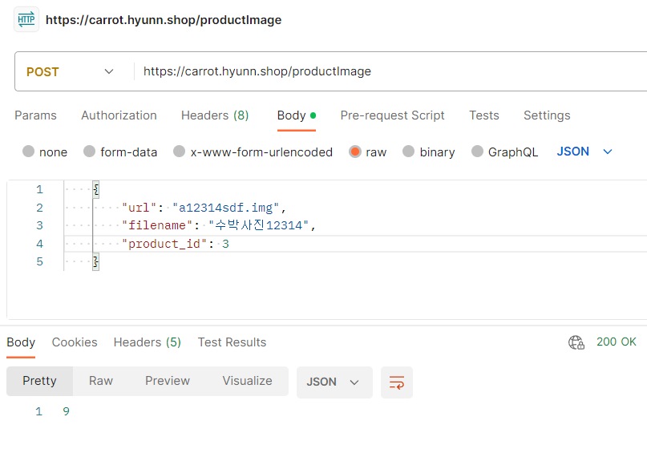

Response Sample
{
"url": "a12314sdf.img",
"filename": "수박사진12314",
"product_id": 3
}

13
특정 상품 이미지 조회 | API 인덱스

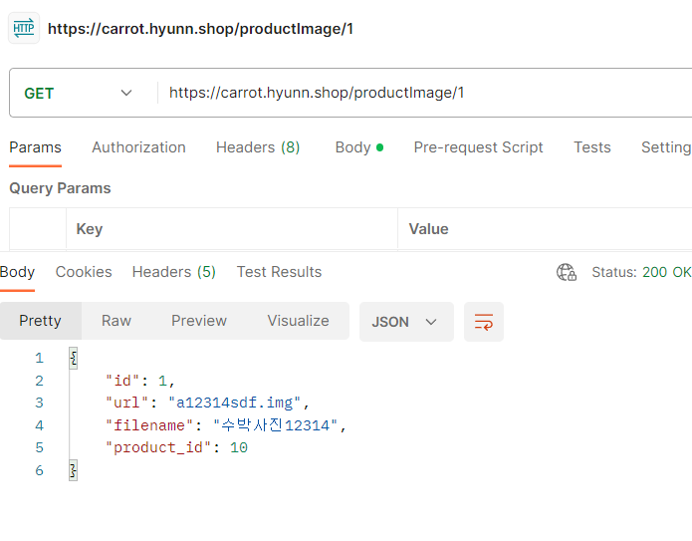
Method | GET | /productImage/{id}

Header
 | Name | Type | Mandatory | Example | Default | Description

Body
 | Name | Type | Mandatory | Example | Default | Description

Query String | Name | Type | Mandatory | Example | Default | Description
 | id | LONG |  | 1 |  | 상품 이미지 일련번호

Response Parameters
 | Name | Type | Mandatory | Example | Default | Description
 | id | long |  | 1 |  | 상품 이미지 일련번호
 | url | String |  | https://img1.daumcdn.net?asdgaewfasd.png |  | 이미지 url
 | filename | String |  | 안경 사진 |  | 파일 이름
 | product_id | long |  | 1 |  | 상품 일련번호

14
특정 상품 사진 삭제 | API 인덱스

Method | DELETE | /productImage/{id}

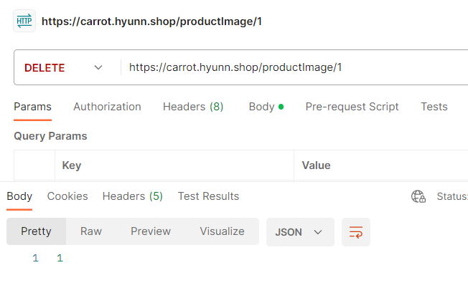
Header
 | Name | Type | Mandatory | Example | Default | Description

Body
 | Name | Type | Mandatory | Example | Default | Description

Query String | Name | Type | Mandatory | Example | Default | Description
 | id | LONG |  | 1 |  | 상품 이미지 일련번호

Response Parameters
 | Name | Type | Mandatory | Example | Default | Description
 | id | LONG |  | 1 |  | 상품 이미지 일련번호

15
특정 게시글 수정 | API 인덱스

Method | PATCH | /productImage/{id}

Header
 | Name | Type | Mandatory | Example | Default | Description
 |  |  |  |  |  |  | code | description | errorMessage
Body |  |  |  |  |  |  | ERROR_CODE_NOT_NULL | 필수값이 누락되었습니다. | 파일 이름은 필수 입력 값입니다.
 | Name | Type | Mandatory | Example | Default | Description | ERROR_CODE_NOT_NULL | 필수값이 누락되었습니다. | URL는 필수 입력 값입니다.
 | url | String |  | https://img1.daumcdn.net?asdgaewfasd.png |  | 이미지 url | ERROR_CODE_NOT_NULL | 필수값이 누락되었습니다. | 판매자 일련번호는 필수 입력 값입니다.
 | filename | String |  | 안경 사진 |  | 파일 이름
 | product_id | long |  | 1 |  | 상품 일련번호 | ERROR_CODE_MIN_VALUE | 최소값보다 커야 합니다. | 상품 일련번호는 양수만 입력해주세요.

Query String | Name | Type | Mandatory | Example | Default | Description | ERROR_CODE_PATTERN | 값 형식이 다릅니다. | 파일 이름에는 특수문자가 들어갈 수 없습니다.
 | id | LONG |  | 1 |  | 상품 이미지 일련번호

Response Parameters
 | Name | Type | Mandatory | Example | Default | Description
 | id | LONG |  | 1 |  | 상품 이미지 일련번호

 | code | String |  |  |  | 오류 코드
 | description | String |  |  |  | 오류 설명
 | errorMessage | String |  |  |  | 오류 메세지

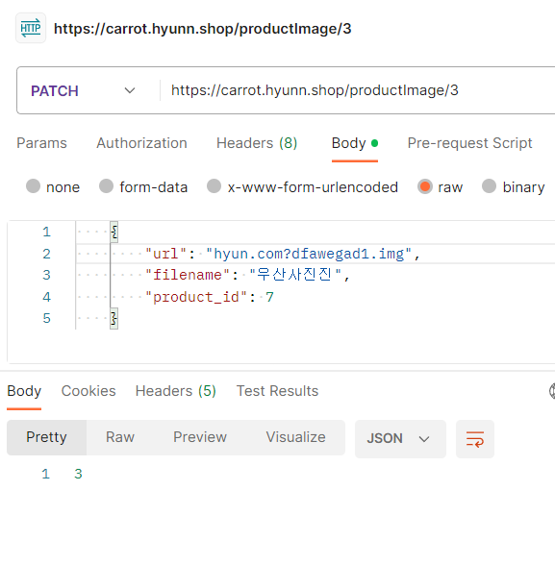

Response Sample
{
"url": "hyun.com?dfawegad1.img",
"filename": "우산사진",
"product_id": 7
}

16
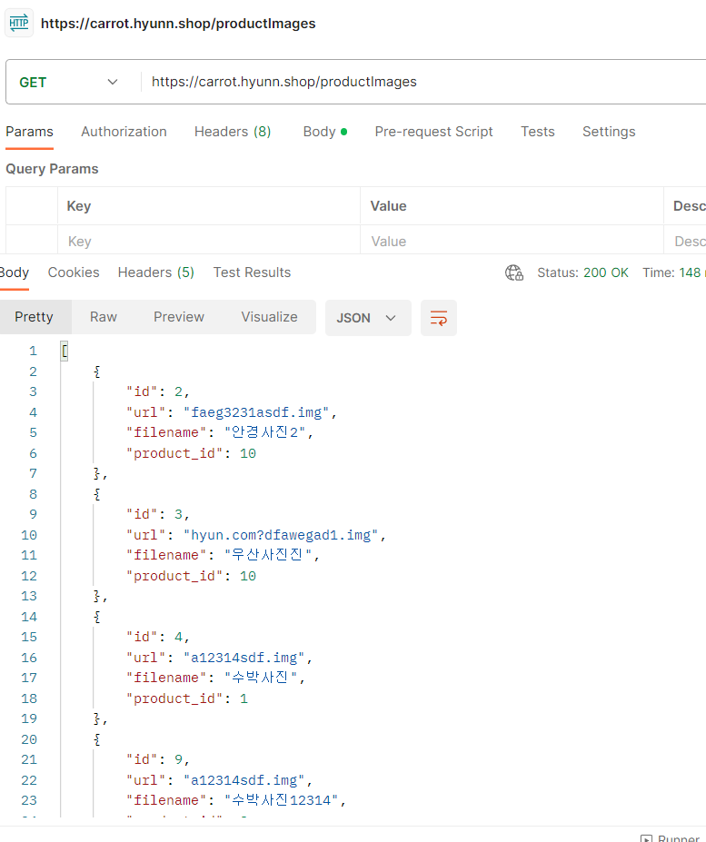
모든 상품 이미지 조회 | API 인덱스

Method | GET | /productImages

Header
 | Name | Type | Mandatory | Example | Default | Description

Body
 | Name | Type | Mandatory | Example | Default | Description

Query String | Name | Type | Mandatory | Example | Default | Description

Response Parameters
 | Name | Type | Mandatory | Example | Default | Description
 | List<ProductImage> | List |  | {상품 이미지1, 상품 이미지2, ...} |  | 상품 이미지 리스트

 | id | long |  | 1 |  | 상품 이미지 일련번호
 | url | String |  | https://img1.daumcdn.net?asdgaewfasd.png |  | 이미지 url
 | filename | String |  | 안경 사진 |  | 파일 이름
 | product_id | long |  | 1 |  | 상품 일련번호

17
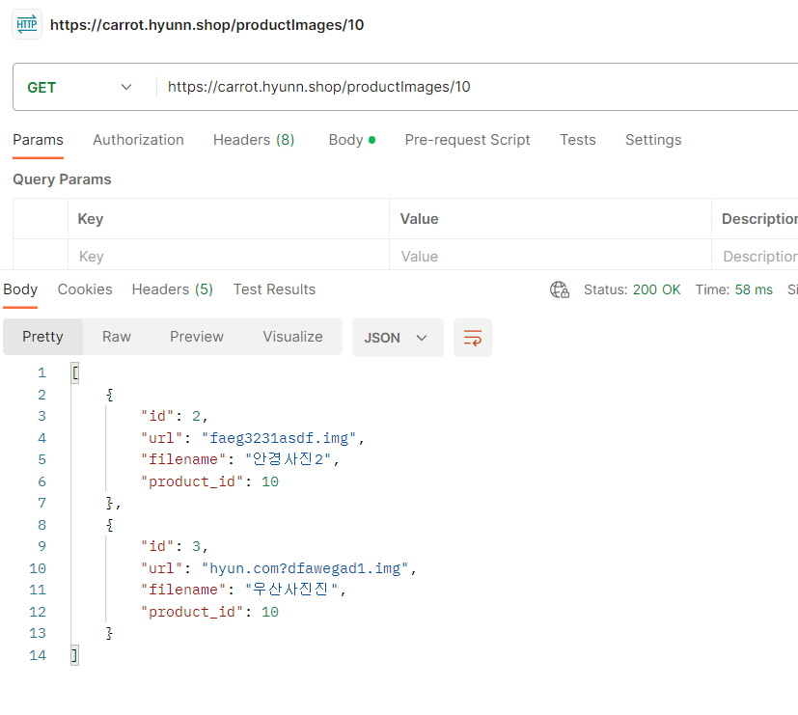
해당 게시글의 모든 사진 조회 | API 인덱스

Method | GET | /productImages/{product-id}

Header
 | Name | Type | Mandatory | Example | Default | Description

Body
 | Name | Type | Mandatory | Example | Default | Description

Query String | Name | Type | Mandatory | Example | Default | Description
 | product_id | Long |  | 1 |  | 상품(게시글) 일련번호

Response Parameters
 | Name | Type | Mandatory | Example | Default | Description
 | List<ProductImage> | List |  | {상품 이미지1, 상품 이미지2, ...} |  | 상품 이미지 리스트

 | id | long |  | 1 |  | 상품 이미지 일련번호
 | url | String |  | https://img1.daumcdn.net?asdgaewfasd.png |  | 이미지 url
 | filename | String |  | 안경 사진 |  | 파일 이름
 | product_id | long |  | 1 |  | 상품 일련번호

18
관심상품 등록 | API 인덱스

Method | POST | /interest

Header
 | Name | Type | Mandatory | Example | Default | Description

Body
 | Name | Type | Mandatory | Example | Default | Description | code | description | errorMessage
 | product_id | long |  | 1 |  | 상품 일련번호 | ERROR_CODE_NOT_NULL | 필수값이 누락되었습니다. | 상품 번호는 필수 입력 값입니다.
 | member_id | long |  | 1 |  | 회원 일련번호 | ERROR_CODE_NOT_NULL | 필수값이 누락되었습니다. | 회원 번호는 필수 입력 값입니다.

 |  |  |  |  |  |  | ERROR_CODE_MIN_VALUE | 최소값보다 커야 합니다. | 상품 번호는 양수만 입력해주세요.
 |  |  |  |  |  |  | ERROR_CODE_MIN_VALUE | 최소값보다 커야 합니다. | 회원 번호는 양수만 입력해주세요.
Query String | Name | Type | Mandatory | Example | Default | Description

Response Parameters
 | Name | Type | Mandatory | Example | Default | Description
 | id | LONG |  | 1 |  | 관심 상품 일련번호

 | code | String |  |  |  | 오류 코드
 | description | String |  |  |  | 오류 설명
 | errorMessage | String |  |  |  | 오류 메세지

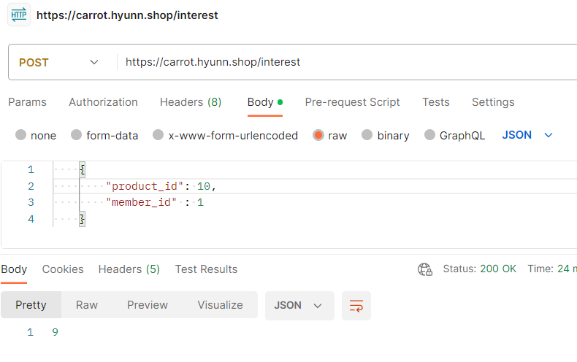

Response Sample
{
"product_id": 10,
"member_id" : 1
}

19
특정 관심상품 조회 | API 인덱스
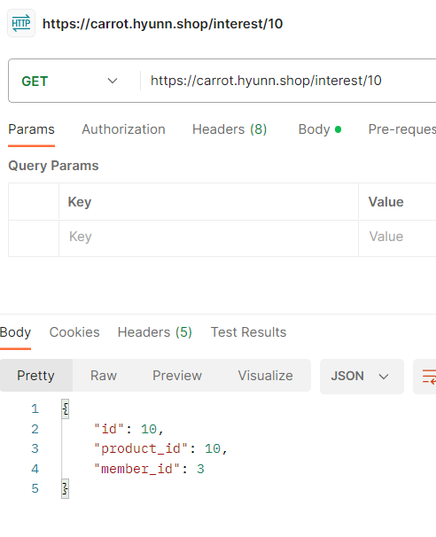
Method | GET | /interest/{id}

Header
 | Name | Type | Mandatory | Example | Default | Description

Body
 | Name | Type | Mandatory | Example | Default | Description

Query String | Name | Type | Mandatory | Example | Default | Description
 | id | LONG |  | 1 |  | 관심 상품 일련번호

Response Parameters
 | Name | Type | Mandatory | Example | Default | Description
 | id | LONG |  | 1 |  | 관심 상품 일련번호
 | product_id | long |  | 1 |  | 상품 일련번호
 | member_id | long |  | 1 |  | 회원 일련번호

20
특정 관심상품 삭제 | API 인덱스
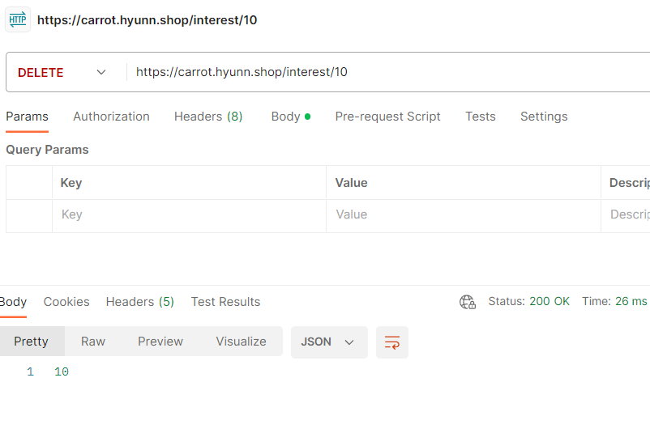
Method | DELETE | /interest/{id}

Header
 | Name | Type | Mandatory | Example | Default | Description

Body
 | Name | Type | Mandatory | Example | Default | Description

Query String | Name | Type | Mandatory | Example | Default | Description
 | id | LONG |  | 1 |  | 관심 상품 일련번호

Response Parameters
 | Name | Type | Mandatory | Example | Default | Description
 | id | LONG |  | 1 |  | 관심 상품 일련번호

21
모든 관심상품 리스트 조회 | API 인덱스
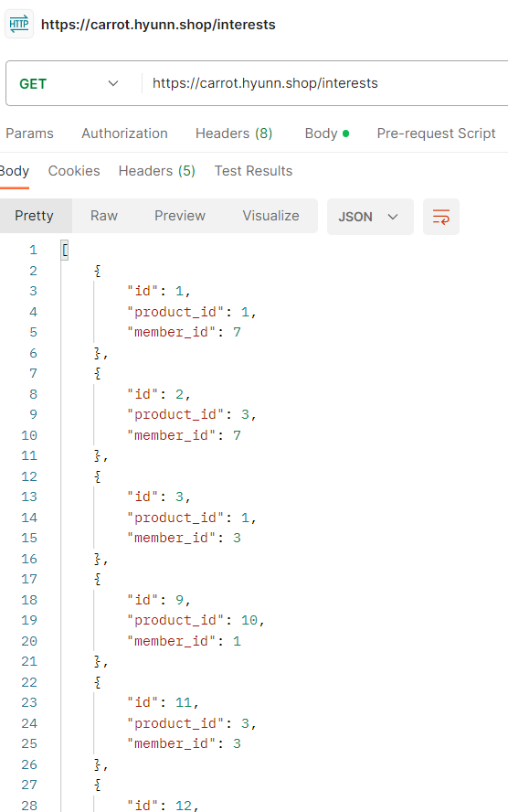
Method | GET | /interests

Header
 | Name | Type | Mandatory | Example | Default | Description

Body
 | Name | Type | Mandatory | Example | Default | Description

Query String | Name | Type | Mandatory | Example | Default | Description

Response Parameters
 | Name | Type | Mandatory | Example | Default | Description
 | List<Interest> | List |  | {관심 상품1, 관심 상품2, ...} |  | 관심 상품 리스트

 | id | LONG |  | 1 |  | 관심 상품 일련번호
 | product_id | long |  | 1 |  | 상품 일련번호
 | member_id | long |  | 1 |  | 회원 일련번호

22
해당 게시글의 관심 수 | API 인덱스

Method | GET | /interests/count?product-id={}

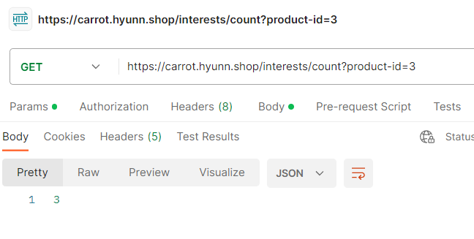
Header
 | Name | Type | Mandatory | Example | Default | Description

Body
 | Name | Type | Mandatory | Example | Default | Description

Query String | Name | Type | Mandatory | Example | Default | Description
 | product_id | Long |  | 1 |  | 상품(게시글) 일련번호

Response Parameters
 | Name | Type | Mandatory | Example | Default | Description
 | count | long |  |  |  | 게시글 관심 수
 |  |  |  |  |  | interest_count에 연동되도록 수정필요!

23
해당 유저의 관심상품 리스트 조회 | API 인덱스
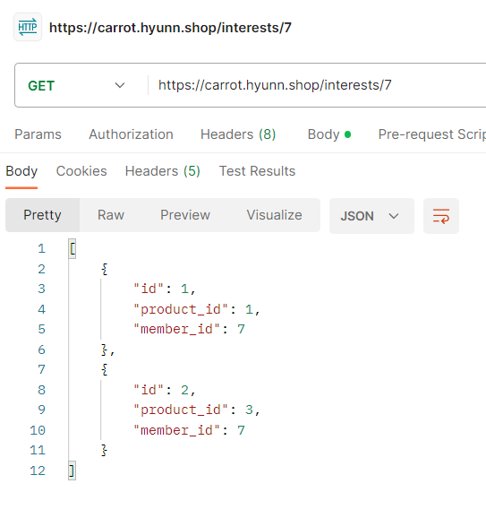
Method | GET | /interests/{member-id}

Header
 | Name | Type | Mandatory | Example | Default | Description

Body
 | Name | Type | Mandatory | Example | Default | Description

Query String | Name | Type | Mandatory | Example | Default | Description
 | member_id | Long |  | 1 |  | 회원 일련번호

Response Parameters
 | Name | Type | Mandatory | Example | Default | Description
 | List<Interest> | List |  | {관심 상품1, 관심 상품2, ...} |  | 관심 상품 리스트

 | id | LONG |  | 1 |  | 관심 상품 일련번호
 | product_id | long |  | 1 |  | 상품 일련번호
 | member_id | long |  | 1 |  | 회원 일련번호

24
채팅방 생성 | API 인덱스

Method | POST | /chatting

Header
 | Name | Type | Mandatory | Example | Default | Description

Body
 | Name | Type | Mandatory | Example | Default | Description | code | description | errorMessage
 | chatting_room | String |  | 채팅방1 | NULL | 채팅방 이름 | ERROR_CODE_NOT_NULL | 필수값이 누락되었습니다. | 상품 일련번호는 필수 입력 값입니다.
 | product_id | Long |  | 1 |  | 상품 일련번호 | ERROR_CODE_NOT_NULL | 필수값이 누락되었습니다. | 구매자 일련번호는 필수 입력 값입니다.
 | buyer_id | Long |  | 12 |  | 구매자 일련번호
 |  |  |  |  |  |  | ERROR_CODE_MIN_VALUE | 최소값보다 커야 합니다. | 상품 일련번호는 양수만 입력해주세요.
 |  |  |  |  |  |  | ERROR_CODE_MIN_VALUE | 최소값보다 커야 합니다. | 구매자 일련번호는 양수만 입력해주세요.
Query String | Name | Type | Mandatory | Example | Default | Description
 |  |  |  |  |  |  | ERROR_CODE_PATTERN | 값 형식이 다릅니다. | 채팅방 이름은 2~10자 사이로 입력해주세요.

Response Parameters
 | Name | Type | Mandatory | Example | Default | Description
 | id | LONG |  | 1 |  | 채팅방 일련번호

 | code | String |  |  |  | 오류 코드
 | description | String |  |  |  | 오류 설명
 | errorMessage | String |  |  |  | 오류 메세지

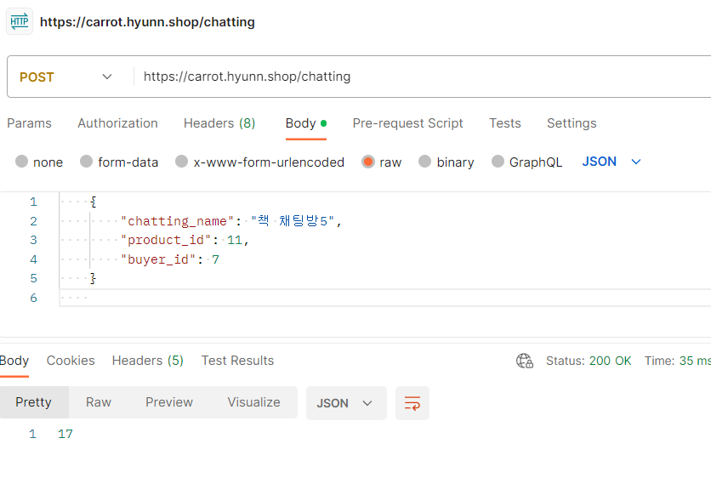

Response Sample
{
"chatting_name": "책 채팅방5",
"product_id": 11,
"buyer_id": 7
}

25
특정 채팅방 이름 수정 | API 인덱스

Method | PATCH | /chatting/{id}

Header
 | Name | Type | Mandatory | Example | Default | Description
 |  |  |  |  |  |  | code | description | errorMessage
Body |  |  |  |  |  |  | ERROR_CODE_NOT_NULL | 필수값이 누락되었습니다. | 상품 일련번호는 필수 입력 값입니다.
 | Name | Type | Mandatory | Example | Default | Description | ERROR_CODE_NOT_NULL | 필수값이 누락되었습니다. | 구매자 일련번호는 필수 입력 값입니다.
 | chatting_room | String |  | 채팅방1 | NULL | 채팅방 이름
 | product_id | Long |  | 1 |  | 상품 일련번호 | ERROR_CODE_MIN_VALUE | 최소값보다 커야 합니다. | 상품 일련번호는 양수만 입력해주세요.
 | buyer_id | Long |  | 12 |  | 구매자 일련번호 | ERROR_CODE_MIN_VALUE | 최소값보다 커야 합니다. | 구매자 일련번호는 양수만 입력해주세요.

Query String | Name | Type | Mandatory | Example | Default | Description | ERROR_CODE_PATTERN | 값 형식이 다릅니다. | 채팅방 이름은 2~10자 사이로 입력해주세요.
 | id | LONG |  | 1 |  | 채팅방 일련번호

Response Parameters
 | Name | Type | Mandatory | Example | Default | Description
 | id | LONG |  | 1 |  | 채팅방 일련번호

 | code | String |  |  |  | 오류 코드
 | description | String |  |  |  | 오류 설명
 | errorMessage | String |  |  |  | 오류 메세지

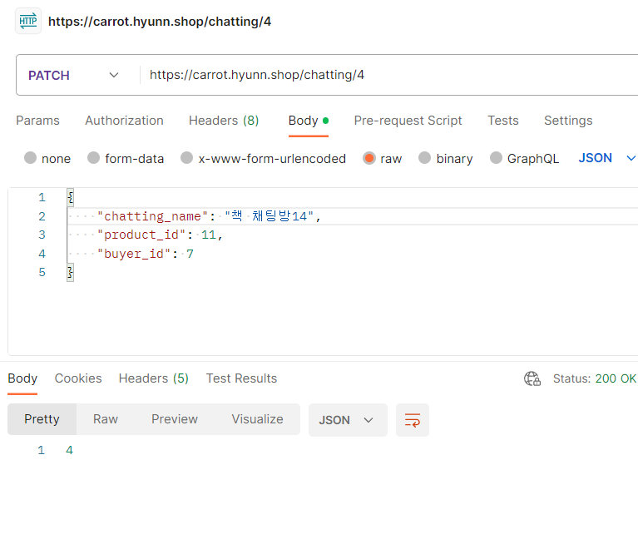
Response Sample
{
"chatting_name": "책 채팅방14",
"product_id": 11,
"buyer_id": 7
}

26
특정 채팅방 삭제 | API 인덱스

Method | DELETE | /chatting/{id}
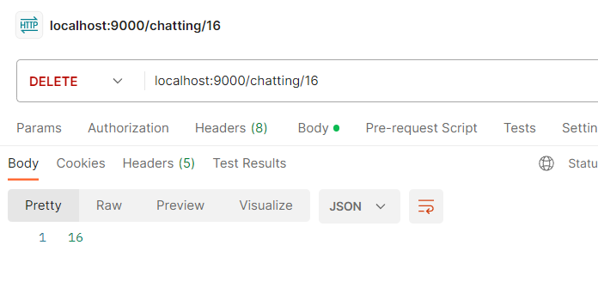
Header
 | Name | Type | Mandatory | Example | Default | Description

Body
 | Name | Type | Mandatory | Example | Default | Description

Query String | Name | Type | Mandatory | Example | Default | Description
 | id | LONG |  | 1 |  | 채팅방 일련번호

Response Parameters
 | Name | Type | Mandatory | Example | Default | Description
 | id | LONG |  | 1 |  | 채팅방 일련번호

27
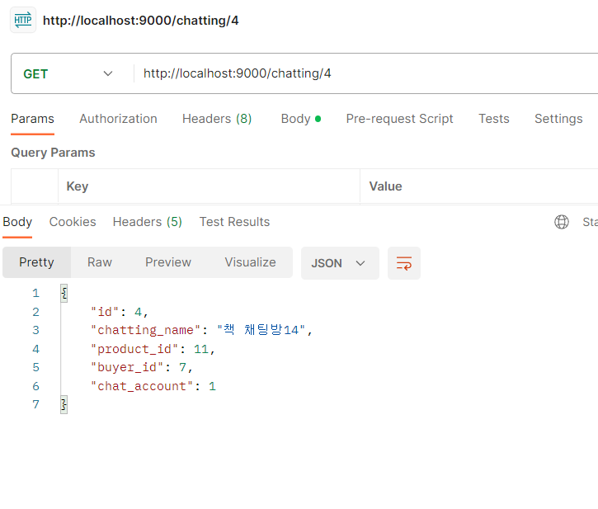
특정 채팅방 조회 | API 인덱스 |  |  |  |  |  | 특정 채팅방 조회 | API 인덱스
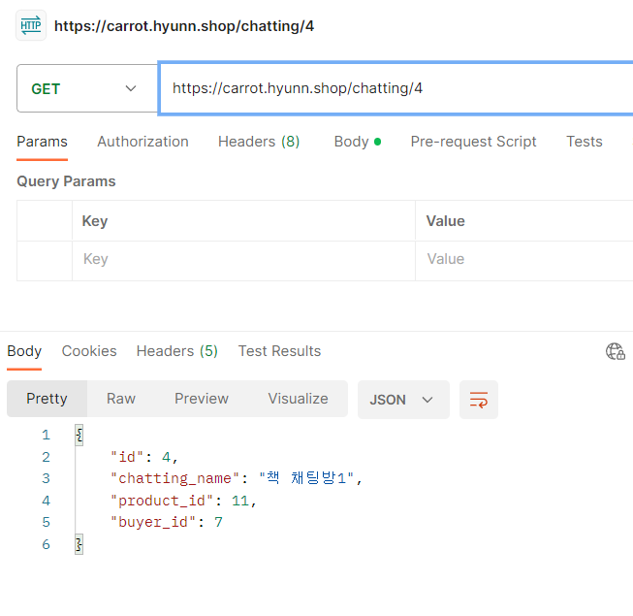
Method | GET | /chatting/{id} |  |  |  |  | Method | GET | /chatting/{id}

Header |  |  |  |  |  |  | Header
 | Name | Type | Mandatory | Example | Default | Description |  | Name | Type | Mandatory | Example | Default | Description

Body |  |  |  |  |  |  | Body
 | Name | Type | Mandatory | Example | Default | Description |  | Name | Type | Mandatory | Example | Default | Description

Query String | Name | Type | Mandatory | Example | Default | Description | Query String | Name | Type | Mandatory | Example | Default | Description
 | id | LONG |  | 1 |  | 채팅방 일련번호 |  | id | LONG |  | 1 |  | 채팅방 일련번호

Response Parameters |  |  |  |  |  |  | Response Parameters
 | Name | Type | Mandatory | Example | Default | Description |  | Name | Type | Mandatory | Example | Default | Description
 | id | LONG |  | 1 |  | 채팅방 일련번호 |  | id | LONG |  | 1 |  | 채팅방 일련번호
 | chatting_room | String |  | 채팅방1 | NULL | 채팅방 이름 |  | chatting_room | String |  | 채팅방1 | NULL | 채팅방 이름
 | product_id | Long |  | 1 |  | 상품 일련번호 |  | product_id | Long |  | 1 |  | 상품 일련번호
 | buyer_id | Long |  | 12 |  | 구매자 일련번호 |  | buyer_id | Long |  | 12 |  | 구매자 일련번호
 |  |  |  |  |  |  |  | chat_account | Integer |  | 12 | 0 | 해당 채팅 방의 채팅 수

28
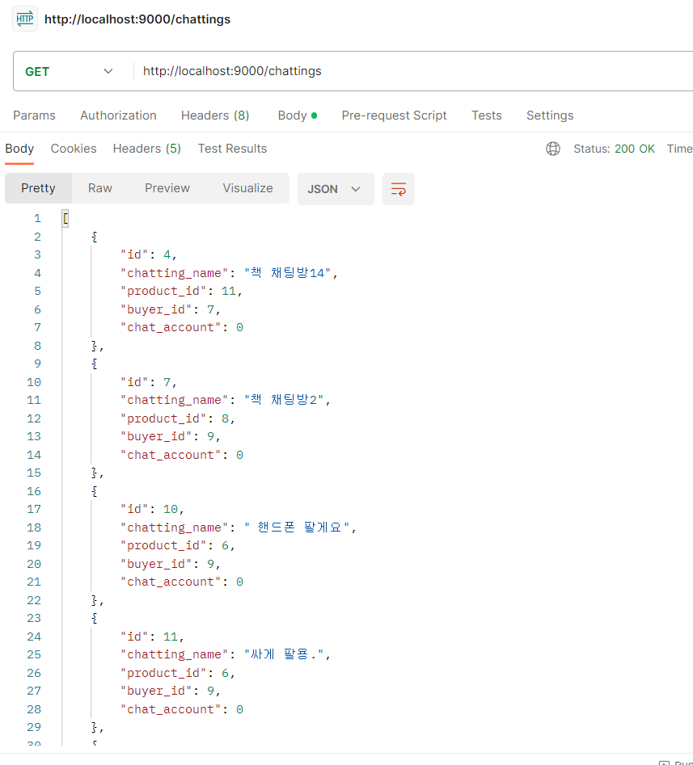
모든 채팅방 조회 | API 인덱스

Method | GET | /chattings

Header
 | Name | Type | Mandatory | Example | Default | Description

Body
 | Name | Type | Mandatory | Example | Default | Description

Query String | Name | Type | Mandatory | Example | Default | Description

Response Parameters
 | Name | Type | Mandatory | Example | Default | Description
 | List<Chatting> | List |  | {채팅방1, 채팅방2, ...} |  | 채팅방 리스트

 | id | LONG |  | 1 |  | 채팅방 일련번호
 | chatting_room | String |  | 채팅방1 | NULL | 채팅방 이름
 | product_id | Long |  | 1 |  | 상품 일련번호
 | buyer_id | Long |  | 12 |  | 구매자 일련번호
 | chat_account | Integer |  | 12 | 0 | 해당 채팅 방의 채팅 수

29
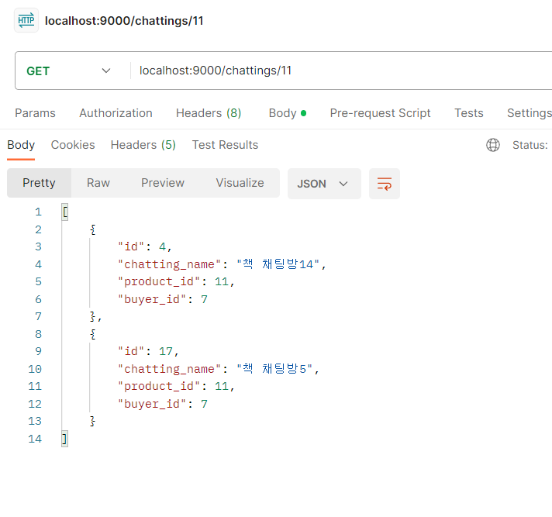
해당 상품에 대한 | API 인덱스
채팅방 리스트 조회
Method | GET | /chattings/{product-id}

Header
 | Name | Type | Mandatory | Example | Default | Description

Body
 | Name | Type | Mandatory | Example | Default | Description

Query String | Name | Type | Mandatory | Example | Default | Description
 | product_id | Long |  | 1 |  | 상품 일련번호

Response Parameters
 | Name | Type | Mandatory | Example | Default | Description
 | List<Chatting> | List |  | {채팅방1, 채팅방2, ...} |  | 채팅방 리스트

 | id | LONG |  | 1 |  | 채팅방 일련번호
 | chatting_room | String |  | 채팅방1 | NULL | 채팅방 이름
 | product_id | Long |  | 1 |  | 상품 일련번호
 | buyer_id | Long |  | 12 |  | 구매자 일련번호

30
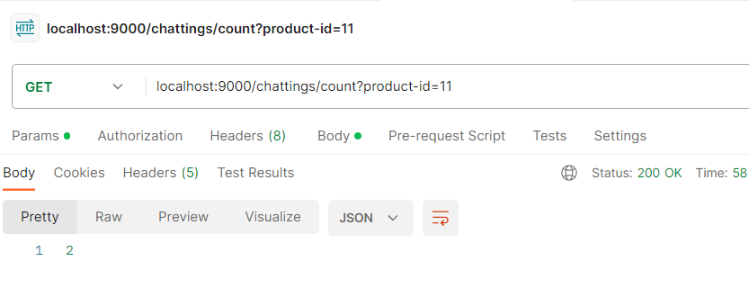
해당 상품에 대한 채팅방 수 | API 인덱스

Method | GET | /chattings/count?product-id={}

Header
 | Name | Type | Mandatory | Example | Default | Description

Body
 | Name | Type | Mandatory | Example | Default | Description

Query String | Name | Type | Mandatory | Example | Default | Description
 | product_id | Long |  | 1 |  | 상품(게시글) 일련번호

Response Parameters
 | Name | Type | Mandatory | Example | Default | Description
 | count | long |  | 2 |  | 채팅방 수
 |  |  |  |  |  | chatting_count에 연동되도록 수정필요!

31
채팅 작성 | API 인덱스

Method | POST | /chat

Header
 | Name | Type | Mandatory | Example | Default | Description

Body
 | Name | Type | Mandatory | Example | Default | Description | code | description | errorMessage
 | tpye | Integer |  | 0 or 1 |  | 타입 | ERROR_CODE_NOT_NULL | 필수값이 누락되었습니다. | 메세지 타입은 필수 입력 값입니다.
 | image_url | String |  | imager.img |  | 이미지 url (1일때만) | ERROR_CODE_NOT_NULL | 필수값이 누락되었습니다. | 닉네임은 필수 입력 값입니다.
 | nickname | String |  | jojojo |  | 닉네임 | ERROR_CODE_NOT_NULL | 필수값이 누락되었습니다. | 내용은 필수 입력 값입니다.
 | content | String |  | 구매합니다@@@@@ |  | 내용 | ERROR_CODE_NOT_NULL | 필수값이 누락되었습니다. | 채팅방 일련번호는 필수 입력 값입니다.
 | room_id | Long |  | 1 |  | 채팅방 일련번호
 |  |  |  |  |  |  | ERROR_CODE_MIN_VALUE | 최소값보다 커야 합니다. | 메세지 타입은 0 또는 1만 입력해주세요.
Query String | Name | Type | Mandatory | Example | Default | Description | ERROR_CODE_MIN_VALUE | 최소값보다 커야 합니다. | 메세지 타입은 0 또는 1만 입력해주세요.

 |  |  |  |  |  |  | ERROR_CODE_MIN_VALUE | 최소값보다 커야 합니다. | 채팅방 일련번호는 양수만 입력해주세요.
Response Parameters
 | Name | Type | Mandatory | Example | Default | Description | ERROR_CODE_PATTERN | 값 형식이 다릅니다. | 닉네임은 특수문자를 제외한 2~10자리여야 합니다.
 | id | LONG |  | 1 |  | 채팅 일련번호 | ERROR_CODE_PATTERN | 값 형식이 다릅니다. | 내용은 1~100자 사이로 입력해주세요.

 | code | String |  |  |  | 오류 코드
 | description | String |  |  |  | 오류 설명
 | errorMessage | String |  |  |  | 오류 메세지

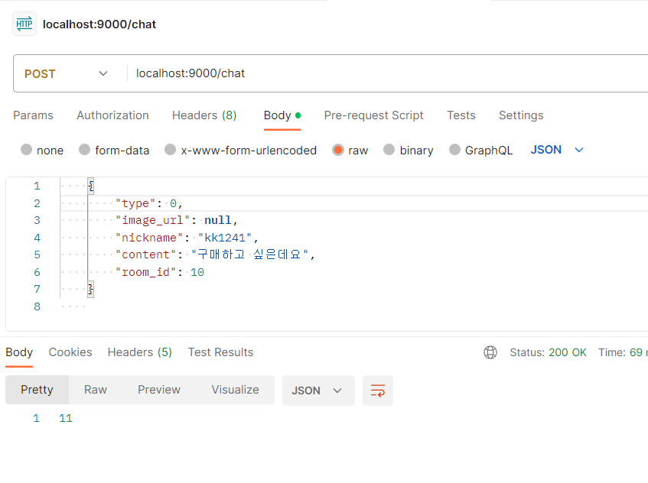
Response Sample
{
"type": 0,
"image_url": null,
"nickname": "kk1241",
"content": "구매하고 싶은데요",
"room_id": 10
}

32
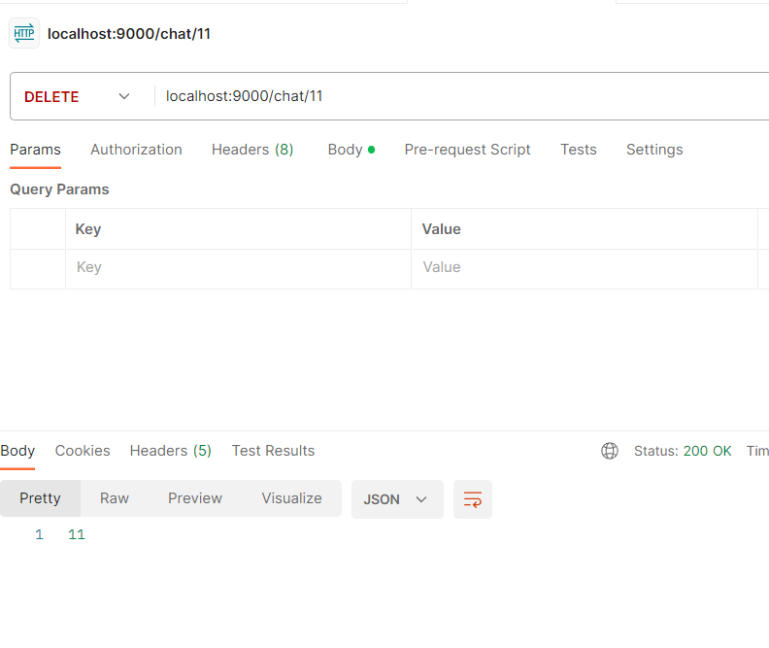
특정 채팅 삭제 | API 인덱스

Method | DELETE | /chat/{id}

Header
 | Name | Type | Mandatory | Example | Default | Description

Body
 | Name | Type | Mandatory | Example | Default | Description

Query String | Name | Type | Mandatory | Example | Default | Description
 | id | LONG |  | 1 |  | 채팅 일련번호

Response Parameters
 | Name | Type | Mandatory | Example | Default | Description
 | id | LONG |  | 1 |  | 채팅 일련번호

33
특정 채팅 내용 조회 | API 인덱스
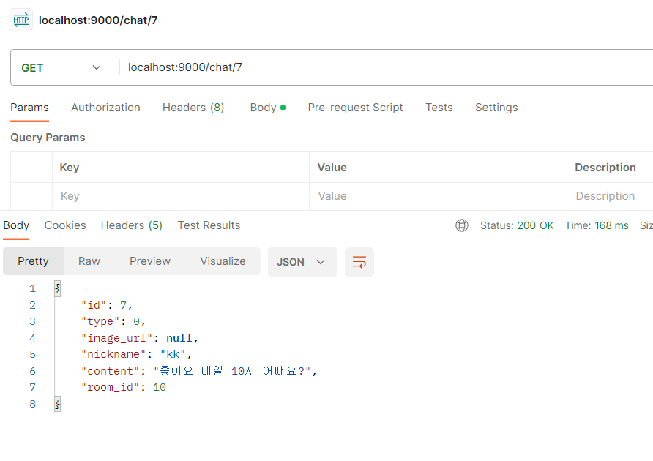
Method | GET | /chat/{id}

Header
 | Name | Type | Mandatory | Example | Default | Description

Body
 | Name | Type | Mandatory | Example | Default | Description

Query String | Name | Type | Mandatory | Example | Default | Description
 | id | LONG |  | 1 |  | 채팅 일련번호

Response Parameters
 | Name | Type | Mandatory | Example | Default | Description
 | id | LONG |  | 1 |  | 채팅 일련번호
 | tpye | Integer |  | 0 or 1 |  | 타입
 | image_url | String |  | imager.img |  | 이미지 url (1일때만)
 | nickname | String |  | jojojo |  | 닉네임
 | content | String |  | 구매합니다@@@@@ |  | 내용
 | room_id | Long |  | 1 |  | 채팅방 일련번호

34
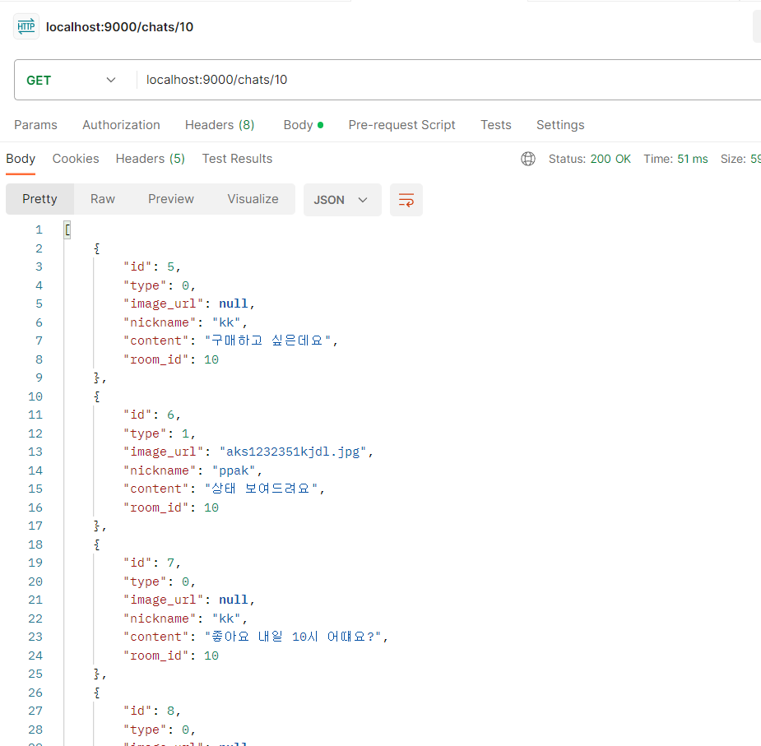
채팅방에 대한 모든 채팅 조회 | API 인덱스

Method | GET | /chats/{room-id}

Header
 | Name | Type | Mandatory | Example | Default | Description

Body
 | Name | Type | Mandatory | Example | Default | Description

Query String | Name | Type | Mandatory | Example | Default | Description
 | room_id | Long |  | 1 |  | 채팅방 일련번호

Response Parameters
 | Name | Type | Mandatory | Example | Default | Description
 | List<Chat> | List |  | {채팅1, 채팅2, ...} |  | 채팅 리스트

 | id | LONG |  | 1 |  | 채팅 일련번호
 | tpye | Integer |  | 0 or 1 |  | 타입
 | image_url | String |  | imager.img |  | 이미지 url (1일때만)
 | nickname | String |  | jojojo |  | 닉네임
 | content | String |  | 구매합니다@@@@@ |  | 내용
 | room_id | Long |  | 1 |  | 채팅방 일련번호

35
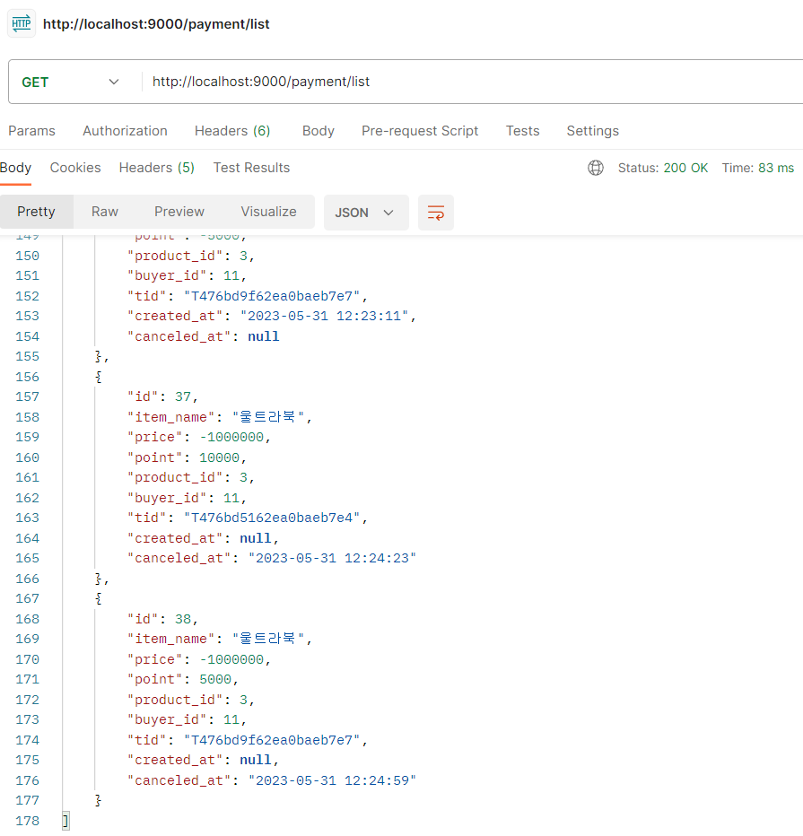
거래 내역 전체 확인 | API 인덱스

Method | GET | /payment/list

Header
 | Name | Type | Mandatory | Example | Default | Description

Body
 | Name | Type | Mandatory | Example | Default | Description

Query String | Name | Type | Mandatory | Example | Default | Description
 | id | Long |  | 1 |  | 거래 내역 일련번호

Response Parameters
 | Name | Type | Mandatory | Example | Default | Description
 | List<Transation> | List |  | {거래내역1, 거래내역2, ...} |  | 거래 내역 리스트

 | id | Long |  | 23 |  | 거래 내역 일련번호
 | price | Integer |  | 20000 |  | 가격
 | point | Integer |  | 20000 |  | 포인트
 | product_id | Long |  | 12 |  | 상품 일련번호
 | buyer_id | Long |  | 4 |  | 구매자 일련번호
 | tid | String |  | T3414da123513Fg | null | Tid
 | create_at | DATETIME |  | 2023-05-29-20:40:23 | null | 구매 생성일자
 | canceled_at | DATETIME |  | 2023-05-29-20:40:23 | null | 구매 취소일자

36
카카오페이 구매 페이지 제공(구매대기) | API 인덱스

Method | GET | /payment/ready
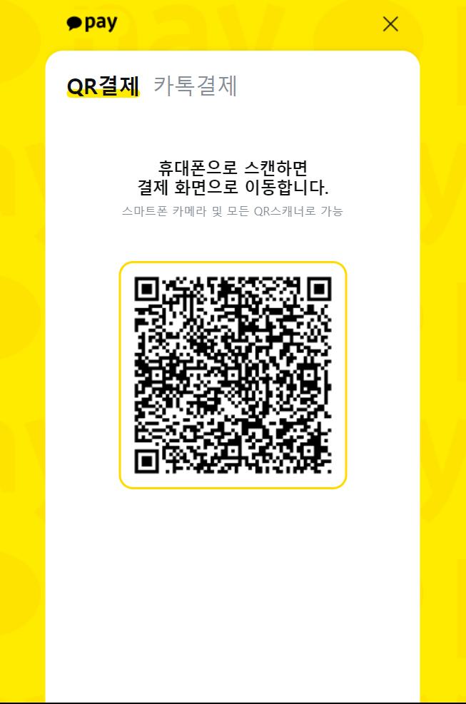
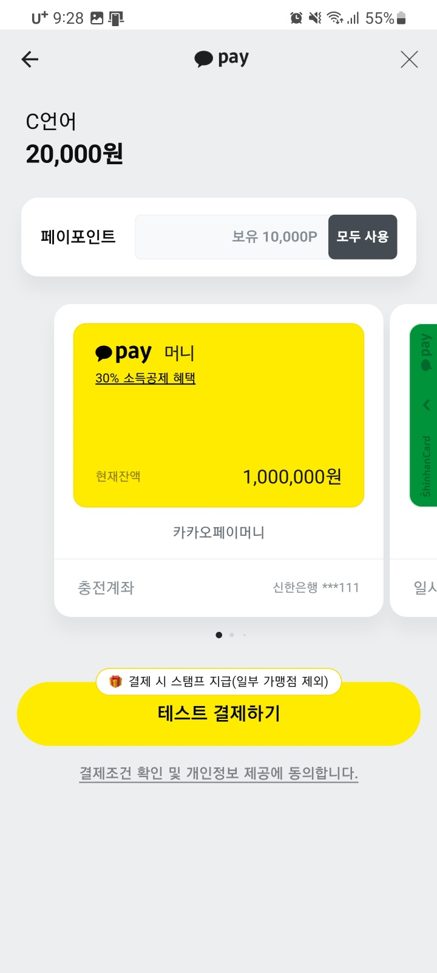
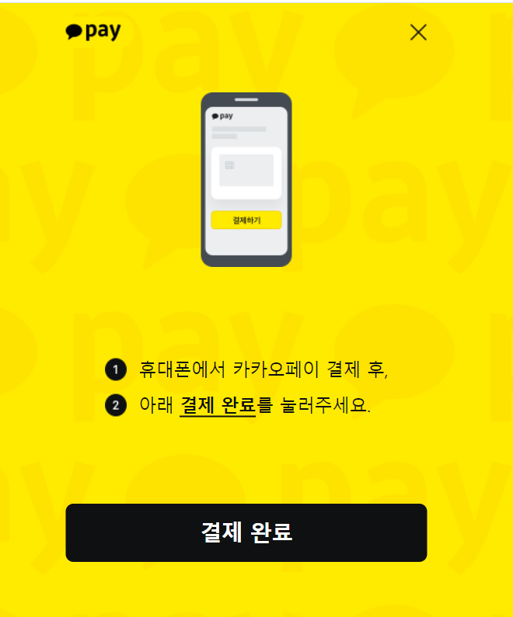
Header
 | Name | Type | Mandatory | Example | Default | Description

Body
 | Name | Type | Mandatory | Example | Default | Description
 | product_id | Long |  | 12 |  | 상품 일련번호
 | buyer_id | Long |  | 4 |  | 구매자 일련번호

Query String | Name | Type | Mandatory | Example | Default | Description

Response Parameters
 | Name | Type | Mandatory | Example | Default | Description
 | tid | String |  |  |  | Tid
 | next_redirect_moblie_url | String |  |  |  | mobild버전 리다이렉션 url
 | next_redirect_pc_url | String |  |  |  | pc버전 리다이렉션 url
 | create_at | DATETIME |  |  |  | 거래 생성일자

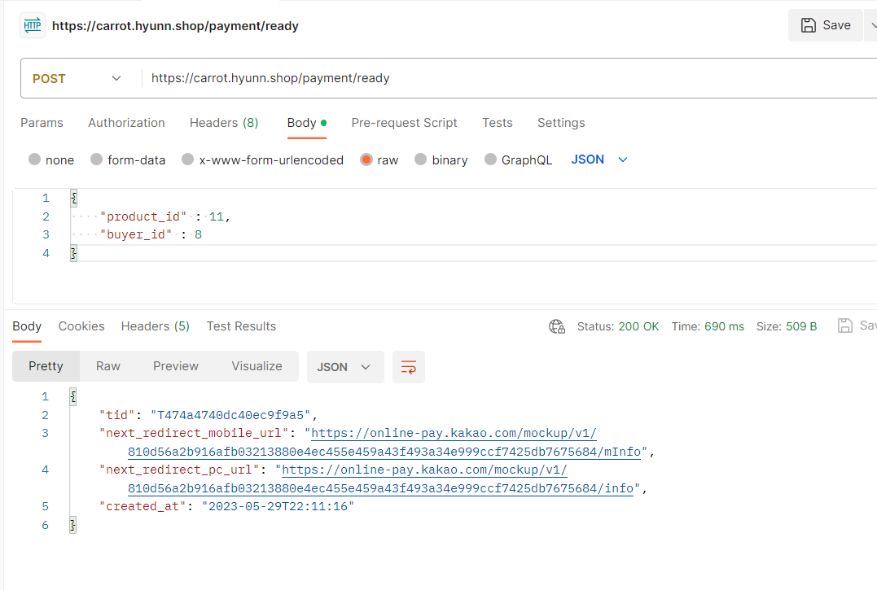
Response Sample
{
"product_id" : 11,
"buyer_id" : 8
}

38
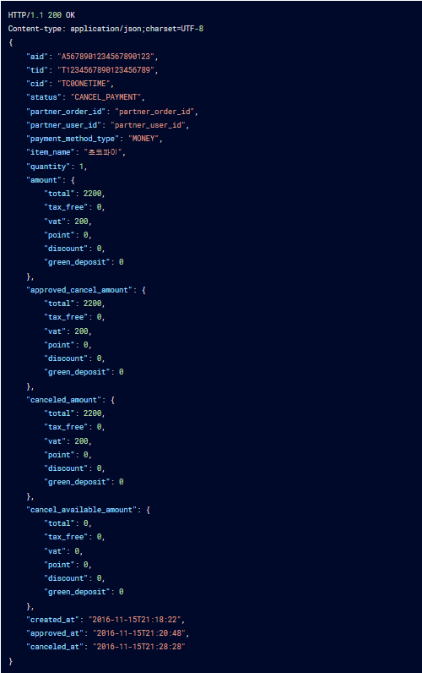
카카오페이 환불 완료 | API 인덱스

Method | POST | /payment/refund/{id}

Header
 | Name | Type | Mandatory | Example | Default | Description
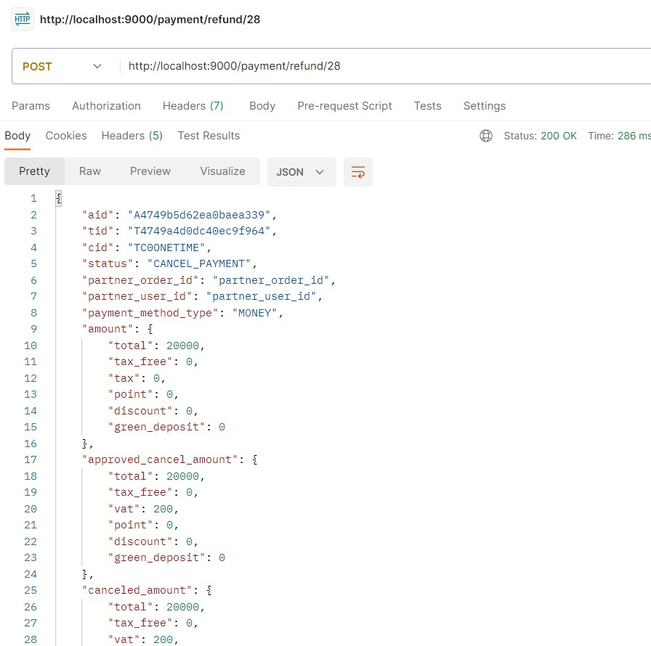
Body
 | Name | Type | Mandatory | Example | Default | Description

Query String | Name | Type | Mandatory | Example | Default | Description
 | id | Long |  | 1 |  | 거래 내역 일련번호

Response Parameters
 | Name | Type | Mandatory | Example | Default | Description

41
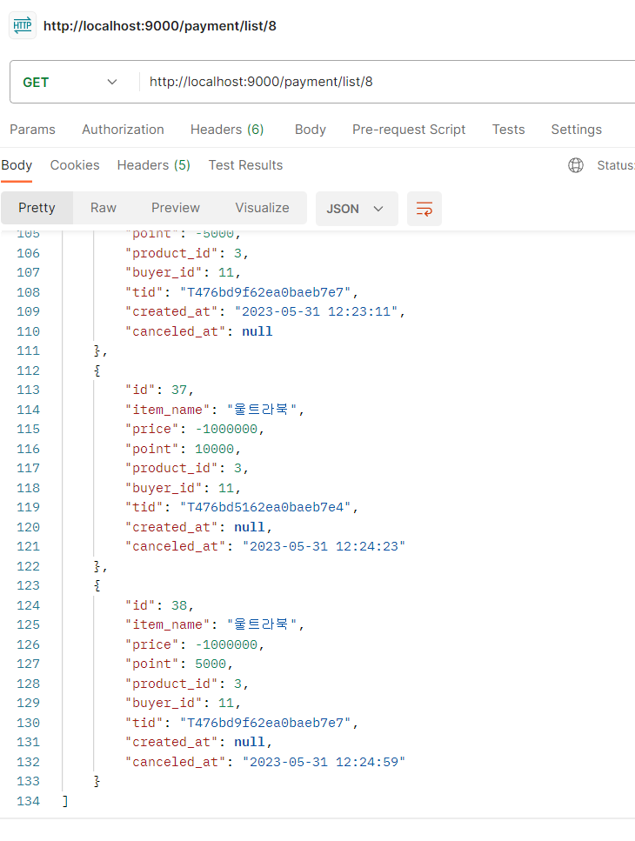
회원별 거래 내역 확인 | API 인덱스

Method | GET | /payment/list/{member-id}

Header
 | Name | Type | Mandatory | Example | Default | Description

Body
 | Name | Type | Mandatory | Example | Default | Description

Query String | Name | Type | Mandatory | Example | Default | Description
 | member_id | Long |  | 1 |  | 회원 일련번호

Response Parameters
 | Name | Type | Mandatory | Example | Default | Description
 | List<Transation> | List |  | {거래내역1, 거래내역2, ...} |  | 거래 내역 리스트

 | id | Long |  | 23 |  | 거래 내역 일련번호
 | price | Integer |  | 20000 |  | 가격
 | point | Integer |  | 20000 |  | 포인트
 | product_id | Long |  | 12 |  | 상품 일련번호
 | buyer_id | Long |  | 4 |  | 구매자 일련번호
 | tid | String |  | T3414da123513Fg | null | Tid
 | create_at | DATETIME |  | 2023-05-29-20:40:23 | null | 구매 생성일자
 | canceled_at | DATETIME |  | 2023-05-29-20:40:23 | null | 구매 취소일자

